lista de componentes
Componentes / Materiales | Sentido | Precio ($) | Imagen | Datasheets
TCS3200 | Sensor RGB | $ 533 | 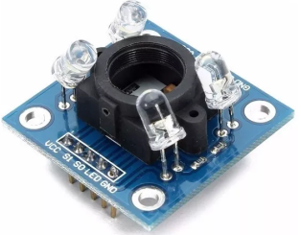 | https://html.alldatasheet.com/html-pdf/454462/TAOS/TCS3200/96/1/TCS3200.html | *
28BYJ-48 | Motor paso a paso | $ 120 |  | https://pdf1.alldatasheet.com/datasheet-pdf/view/1132391/ETC1/28BYJ-48.html | *
NTC Termistor (10KΩ) | Sensor Temperatura por Resistencia | $ 127 |  | https://www.jameco.com/z/NTC-103-R-Thermistor-NTC-K-10-10k-Ohm_207037.html | *
Placa Virgen de Cobre (20x20) | Creacion de Plaquetas | $ 500 | 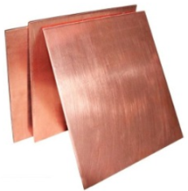
Filamento PLA Impresora 3D (1Kg) | Fabricacion de la Maqueta | $ 871 |  |  | *
Madera MDF | Fabricacion de la Estructura | $ 127
Display LCD (20x4) | Interfaz con el Usuario | $ 499 | 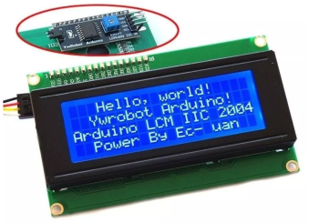 |  | *
Cable de Protoboard Macho-Macho (x40) | Interconexiones | $ 123
Teclado Matricial (4x3) | Control Manual | $ 69 | 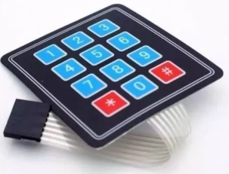
Galga Extensiometrica | Sensor de Peso | $ 223 |  | https://drive.google.com/drive/folders/1pBos9EHVXeAgFke5kVgYYGz_hnDwr5rE | *
Cooler | Refrigeramiento | $ 112 |  |  | *
Componentes varios | Armado de Plaquetas | $ 500
Costo Resultante Aproximado |  | $ 3,804

